应用信息（必填）
WatchBuddy 应用信息
申请主体 | 个人开发者 陈金保
应用名称 | WatchBuddy
手机端信息 | Android 应用；包名 com.watchbuddy.mobile
表端信息 | HUAWEI WATCH GT 6 Pro 鸿蒙轻量级穿戴应用；包名 com.watchbuddy.watch
应用简介 | WatchBuddy 是运行在 Android 手机与 HUAWEI WATCH GT 6 Pro 上的智能穿戴陪伴应用，通过克制的主动问候、事件跟进和快捷回复，形成连续的跨设备陪伴体验。
主要功能 | 发现已配对设备和连接状态；手机端向手表端发送文本问候及可选操作；手表端展示消息并返回用户选择；对消息投递和用户回复进行确认。
数据范围 | 仅使用设备基础信息和应用间文本/JSON 消息；不读取运动健康、睡眠、佩戴、心率、心电图或运动传感器数据，不发送文件。
上线状态 | 当前处于 MVP 开发和 GT 6 Pro 设备联调阶段，尚未在华为应用市场公开上线，因此暂无应用市场评分。
主要功能页面截图（手机端当前 MVP 调试页面）
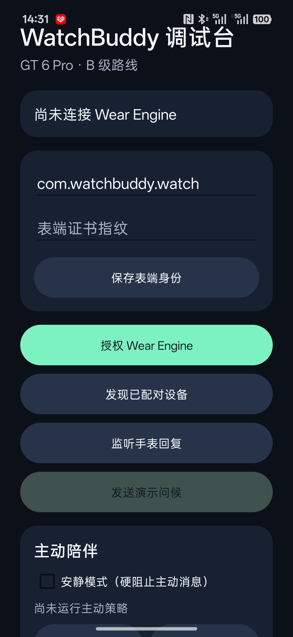

截图说明：页面展示 Wear Engine 授权入口、已配对设备发现、手机/手表身份配置、消息发送和回复监听等调试功能。权限获批并完成 GT 6 Pro 表端安装后进行最终真机联调。

